Worksheet
Изображение* | ID | Код | Артикул* | Название товара* | Цена, руб.* | Основной | Удаленный | В пути | 0 | Ваш заказ
Краны шаровые запорные для ВОДЫ
Краны запорные шаровые
Краны шаровые VALTEC
Краны шаровые VALTEC СТАНДАРТ (желтые)
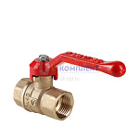 | 837260 | VLC-999124 | VT.120.GN.04 | Кран шар. СТАНДАРТ (PN40), длинная рукоятка 1/2", вн.-вн. (60шт) | 0.00 руб. | 0 | 0 | 0 | шт | 0
 | 837261 | VLC-999125 | VT.120.GN.05 | Кран шар. СТАНДАРТ (PN40), длинная рукоятка 3/4", вн.-вн. (50шт) | 0.00 руб. | 0 | 0 | 0 | шт | 0
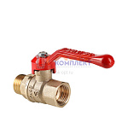 | 837262 | VLC-999126 | VT.121.GN.04 | Кран шар. СТАНДАРТ (PN40), длинная рукоятка 1/2", вн.-нар. (60шт) | 0.00 руб. | 0 | 0 | 0 | шт | 0
 | 837263 | VLC-999127 | VT.121.GN.05 | Кран шар. СТАНДАРТ (PN40), длинная рукоятка 3/4", вн.-нар. (50шт) | 0.00 руб. | 0 | >100 | 0 | шт | 0
 | 837264 | VLC-999128 | VT.121.GN.06 | Кран шар. СТАНДАРТ (PN40), длинная рукоятка 1", вн.-нар. (30шт) | 0.00 руб. | 1 | >100 | 0 | шт | 0
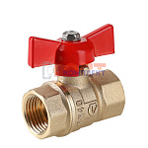 | 837265 | VLC-999129 | VT.122.GN.04 | Кран шар. СТАНДАРТ (PN40), рукоятка бабочка 1/2", вн.-вн. (60шт) | 0.00 руб. | 0 | 0 | 0 | шт | 0
 | 837266 | VLC-999130 | VT.122.GN.05 | Кран шар. СТАНДАРТ (PN40), рукоятка бабочка 3/4", вн.-вн. (50шт) | 0.00 руб. | 0 | >500 | 0 | шт | 0
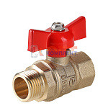 | 837267 | VLC-999131 | VT.123.GN.04 | Кран шар. СТАНДАРТ (PN40), рукоятка бабочка 1/2", вн.-нар. (60шт) | 0.00 руб. | 0 | 0 | 0 | шт | 0
 | 837268 | VLC-999132 | VT.123.GN.05 | Кран шар. СТАНДАРТ (PN40), рукоятка бабочка 3/4", вн.-нар. (50шт) | 0.00 руб. | 0 | 0 | 0 | шт | 0
 | 837882 | VLC-999133 | VT.120.GN.06 | Кран шар. СТАНДАРТ (PN40), длинная рукоятка 1", вн.-вн. (30шт) | 0.00 руб. | 0 | >500 | 0 | шт | 0
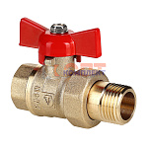 | 837883 | VLC-999134 | VT.127.GN.04 | Кран шар. СТАНДАРТ (PN40) с полусгоном 1/2", вн.-нар. (60шт) | 0.00 руб. | 0 | >500 | 0 | шт | 0
 | 837884 | VLC-999135 | VT.127.GN.05 | Кран шар. СТАНДАРТ (PN40) с полусгоном 3/4", вн.-нар. (30шт) | 0.00 руб. | 0 | 0 | 0 | шт | 0
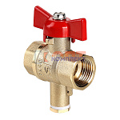 | 837885 | VLC-999136 | VT.128.GN.04 | Кран шар. СТАНДАРТ для подключения датчика температуры, бабочка, 1/2", вн.-нар. (PN40) (50шт) | 0.00 руб. | 0 | 0 | 0 | шт | 0

